总表
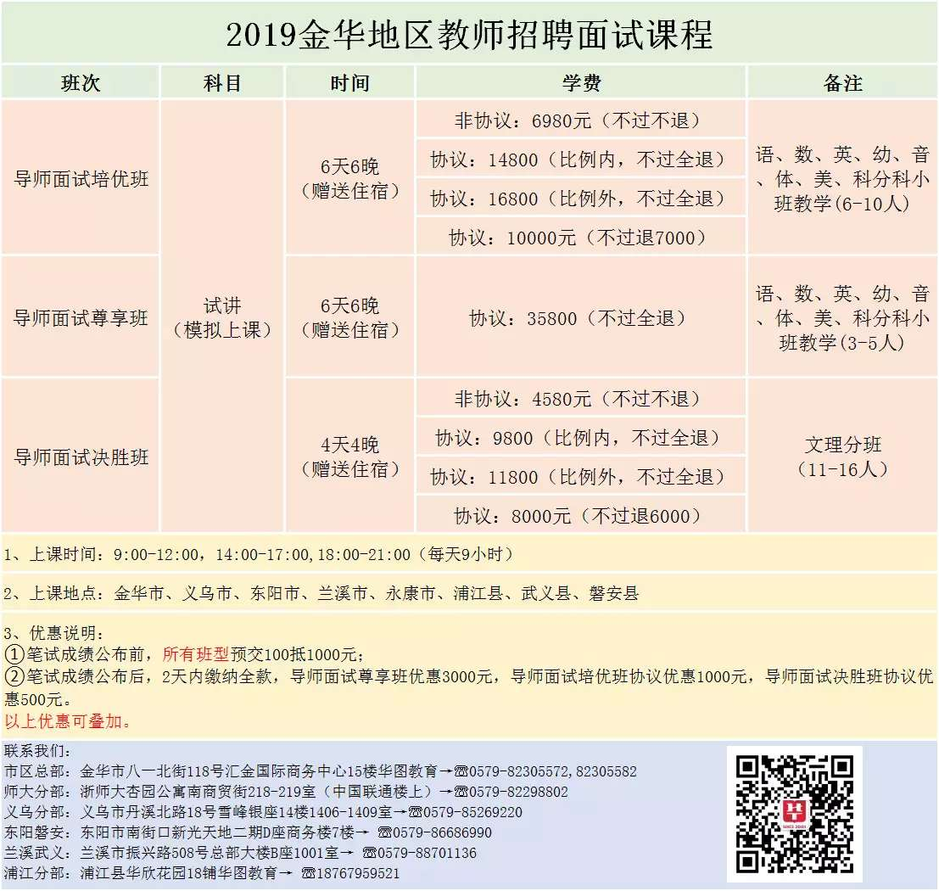
2019年教师招考笔试成绩
考号 | 姓名 | 科目名称1 | 成绩1 | 科目名称2 | 成绩2 | 总成绩
110171910001 | 陈明真 | 教育基础知识（小学） | 51 | 数学（小学） | 61 | 58
110171910002 | 楼子贞 | 教育基础知识（小学） | 61 | 数学（小学） | 71 | 68
110171910003 | 方璐瑶 | 教育基础知识（小学） | 56 | 语文（小学） | 62 | 60.2
110171910005 | 金淑媛 | 教育基础知识（小学） | 61 | 语文（小学） | 71 | 68
110171910006 | 陈俊英 | 教育基础知识（小学） | 65 | 数学（小学） | 69 | 67.8
110171910008 | 傅彦华 | 教育基础知识（小学） | 52 | 数学（小学） | 63 | 59.7
110171910009 | 金健强 | 教育基础知识（小学） | 58 | 语文（小学） | 58 | 58
110171910011 | 朱超琦 | 教育基础知识（高中、初中） | 54 | 科学（初中） | 64 | 61
110171910012 | 傅佳敏 | 教育基础知识（小学） | 50 | 语文（小学） | 66 | 61.2
110171910013 | 宗振扬 | 教育基础知识（小学） | 49 | 语文（小学） | 53 | 51.8
110171910014 | 金倩雯 | 教育基础知识（小学） | 42 | 语文（小学） | 50 | 47.6
110171910015 | 盛月华 | 教育基础知识（高中、初中） | 65 | 科学（初中） | 65 | 65
110171910016 | 冯芳萍 | 教育基础知识（高中、初中） | 56 | 英语（高中、初中） | 59 | 58.1
110171910017 | 吴元秀 | 教育基础知识（高中、初中） | 43 | 体育 | 58.5 | 53.85
110171910018 | 叶璐珊 | 教育基础知识（小学） | 61 | 数学（小学） | 62 | 61.7
110171910019 | 何靖 | 教育基础知识（高中、初中） | 51 | 科学（初中） | 62 | 58.7
110171910020 | 于超群 | 教育基础知识（高中、初中） | 0 | 数学（高中、初中） | 0 | 0
110171910021 | 虞安琪 | 教育基础知识（小学） | 42 | 美术 | 46 | 44.8
110171910022 | 朱俊龙 | 教育基础知识（高中、初中） | 60 | 英语（高中、初中） | 64 | 62.8
110171910023 | 金敏莉 | 教育基础知识（高中、初中） | 59 | 信息技术（高中、初中） | 59 | 59
110171910024 | 吴成辉 | 教育基础知识（高中、初中） | 54 | 科学（初中） | 61 | 58.9
110171910025 | 叶倩瑶 | 教育基础知识（小学） | 45 | 语文（小学） | 66 | 59.7
110171910027 | 姚瑾 | 教育基础知识（小学） | 48 | 数学（小学） | 58 | 55
110171910029 | 楼潇聪 | 教育基础知识（小学） | 59 | 语文（小学） | 69 | 66
110171910030 | 黄芳婷 | 教育基础知识（小学） | 57 | 数学（小学） | 72 | 67.5
110171910031 | 楼华元 | 教育基础知识（小学） | 36 | 数学（小学） | 50 | 45.8
110171910032 | 林焕晨 | 教育基础知识（小学） | 61 | 语文（小学） | 71 | 68
110171910033 | 傅雪玮 | 教育基础知识（高中、初中） | 53 | 英语（高中、初中） | 61 | 58.6
110171910034 | 楼苗兰 | 教育基础知识（小学） | 64 | 语文（小学） | 67 | 66.1
110171910035 | 钱金铭 | 教育基础知识（小学） | 44 | 语文（小学） | 59 | 54.5
110171910036 | 丁振强 | 教育基础知识（高中、初中） | 34 | 英语（高中、初中） | 55 | 48.7
110171910038 | 吴寒冰 | 教育基础知识（小学） | 37 | 语文（小学） | 61 | 53.8
110171910039 | 金妍 | 教育基础知识（小学） | 51 | 数学（小学） | 61 | 58
110171910040 | 王浩莹 | 教育基础知识（小学） | 51 | 数学（小学） | 49 | 49.6
110171910041 | 陈丽莎 | 教育基础知识（小学） | 58 | 语文（小学） | 72 | 67.8
110171910042 | 杨梦园 | 教育基础知识（小学） | 55 | 语文（小学） | 67 | 63.4
110171910043 | 龚凯丽 | 教育基础知识（小学） | 55 | 语文（小学） | 66 | 62.7
110171910044 | 张朴圆 | 教育基础知识（小学） | 49 | 数学（小学） | 53 | 51.8
110171910045 | 金诗琴 | 教育基础知识（小学） | 53 | 美术 | 83 | 74
110171910048 | 王存璞 | 教育基础知识（高中、初中） | 62 | 政治（高中、初中） | 72 | 69
110171910049 | 刘小花 | 教育基础知识（高中、初中） | 48 | 科学（初中） | 59 | 55.7
110171910050 | 吕燕珍 | 教育基础知识（高中、初中） | 64 | 语文（高中、初中） | 67 | 66.1
110171910051 | 刘姗姗 | 教育基础知识（小学） | 54 | 语文（小学） | 65 | 61.7
110171910052 | 何冰心 | 教育基础知识（高中、初中） | 48 | 语文（高中、初中） | 55 | 52.9
110171910053 | 顾梦阳 | 教育基础知识（小学） | 0 | 数学（小学） | 0 | 0
110171910054 | 王丽亚 | 教育基础知识（高中、初中） | 65 | 数学（高中、初中） | 74 | 71.3
110171910055 | 龚英燕 | 教育基础知识（小学） | 58 | 数学（小学） | 60 | 59.4
110171910056 | 丁英超 | 教育基础知识（小学） | 49 | 数学（小学） | 67 | 61.6
110171910057 | 李聪聪 | 教育基础知识（高中、初中） | 0 | 数学（高中、初中） | 0 | 0
110171910058 | 牛俊杰 | 教育基础知识（小学） | 49 | 语文（小学） | 59 | 56
110171910059 | 沈诗慧 | 教育基础知识（小学） | 54 | 语文（小学） | 63 | 60.3
110171910060 | 刘姗 | 教育基础知识（小学） | 64 | 数学（小学） | 62 | 62.6
110171910062 | 夏超萍 | 教育基础知识（小学） | 0 | 数学（小学） | 0 | 0
110171910063 | 余华蓉 | 教育基础知识（小学） | 44 | 语文（小学） | 73 | 64.3
110171910064 | 楼倩莹 | 教育基础知识（小学） | 39 | 美术 | 63 | 55.8
110171910065 | 叶嘉威 | 教育基础知识（高中、初中） | 63 | 科学（初中） | 78 | 73.5
110171910066 | 王辰 | 教育基础知识（小学） | 60 | 数学（小学） | 64 | 62.8
110171910067 | 何辉阳 | 教育基础知识（小学） | 52 | 数学（小学） | 72 | 66
110171910068 | 杨舒适 | 教育基础知识（小学） | 34 | 数学（小学） | 61 | 52.9
110171910071 | 金吒 | 教育基础知识（小学） | 0 | 语文（小学） | 0 | 0
 |  |  |  |  |  | 0
110171910072 | 楼子阳 | 教育基础知识（高中、初中） | 45 | 体育 | 60.5 | 55.85
110171910073 | 金亦宁 | 教育基础知识（小学） | 64 | 数学（小学） | 63 | 63.3
110171910074 | 朱俊明 | 教育基础知识（高中、初中） | 54 | 科学（初中） | 64 | 61
110171910075 | 龚逸群 | 教育基础知识（小学） | 45 | 数学（小学） | 76 | 66.7
110171910076 | 余杭斌 | 教育基础知识（高中、初中） | 47 | 科学（初中） | 74 | 65.9
110171910077 | 张超 | 教育基础知识（高中、初中） | 45 | 科学（初中） | 50 | 48.5
110171910078 | 厉阳 | 教育基础知识（小学） | 68 | 语文（小学） | 76 | 73.6
110171910079 | 朱妍遐 | 教育基础知识（高中、初中） | 0 | 英语（高中、初中） | 0 | 0
110171910080 | 吴倩雯 | 教育基础知识（小学） | 52 | 语文（小学） | 59 | 56.9
110171910081 | 黄锡斌 | 教育基础知识（小学） | 51 | 数学（小学） | 77 | 69.2
110171910082 | 吴丽娇 | 教育基础知识（高中、初中） | 61 | 科学（初中） | 68 | 65.9
110171910083 | 周简 | 教育基础知识（小学） | 45 | 语文（小学） | 58 | 54.1
110171910084 | 周杨星 | 教育基础知识（高中、初中） | 45 | 英语（高中、初中） | 64 | 58.3
110171910085 | 李晓爽 | 教育基础知识（高中、初中） | 45 | 体育 | 50 | 48.5
110171910086 | 吴灿 | 教育基础知识（小学） | 50 | 语文（小学） | 60 | 57
110171910088 | 楼骆顺 | 教育基础知识（高中、初中） | 61 | 科学（初中） | 72 | 68.7
110171910089 | 金戊君 | 教育基础知识（高中、初中） | 59 | 数学（高中、初中） | 78 | 72.3
110171910091 | 鲍雅敏 | 教育基础知识（小学） | 51 | 美术 | 79.5 | 70.95
110171910092 | 曹祯 | 教育基础知识（高中、初中） | 38 | 科学（初中） | 60 | 53.4
110171910093 | 杨鹏潮 | 教育基础知识（高中、初中） | 47 | 科学（初中） | 76 | 67.3
110171910095 | 吴青云 | 教育基础知识（高中、初中） | 56 | 科学（初中） | 71 | 66.5
110171910096 | 何方 | 教育基础知识（高中、初中） | 65 | 科学（初中） | 70 | 68.5
110171910097 | 金烨辉 | 教育基础知识（高中、初中） | 56 | 体育 | 63.5 | 61.25
110171910100 | 丁筱芸 | 教育基础知识（小学） | 37 | 数学（小学） | 63 | 55.2
110171910101 | 陈浩 | 教育基础知识（高中、初中） | 63 | 政治（高中、初中） | 68 | 66.5
110171910102 | 吴筱芸 | 教育基础知识（小学） | 48 | 数学（小学） | 71 | 64.1
110171910103 | 王怡 | 教育基础知识（高中、初中） | 61 | 历史（高中、初中） | 77 | 72.2
110171910104 | 王艳如 | 教育基础知识（小学） | 42 | 语文（小学） | 64 | 57.4
110171910105 | 王星 | 教育基础知识（高中、初中） | 46 | 体育 | 56 | 53
110171910108 | 吴姗 | 教育基础知识（高中、初中） | 54 | 英语（高中、初中） | 71 | 65.9
110171910109 | 龚露瑶 | 教育基础知识（小学） | 66 | 数学（小学） | 86 | 80
110171910112 | 陈璐 | 教育基础知识（高中、初中） | 43 | 英语（高中、初中） | 58 | 53.5
110171910114 | 骆妍兮 | 教育基础知识（小学） | 68 | 语文（小学） | 68 | 68
110171910116 | 丁洁 | 教育基础知识（小学） | 57 | 语文（小学） | 64 | 61.9
110171910118 | 方晓双 | 教育基础知识（高中、初中） | 44 | 美术 | 57.5 | 53.45
110171910119 | 吴姝瑾 | 教育基础知识（小学） | 53 | 数学（小学） | 74 | 67.7
110171910120 | 毛勤思 | 教育基础知识（小学） | 43 | 数学（小学） | 51 | 48.6
110171910121 | 陈淑敏 | 教育基础知识（小学） | 67 | 语文（小学） | 71 | 69.8
110171910122 | 吴宇韬 | 教育基础知识（高中、初中） | 46 | 科学（初中） | 73 | 64.9
110171910123 | 王佳慧 | 教育基础知识（小学） | 47 | 语文（小学） | 72 | 64.5
110171910124 | 宋思萱 | 教育基础知识（小学） | 51 | 语文（小学） | 62 | 58.7
110171910125 | 吴建红 | 教育基础知识（高中、初中） | 38 | 科学（初中） | 56 | 50.6
110171910126 | 楼晓卿 | 教育基础知识（小学） | 53 | 美术 | 81.5 | 72.95
110171910127 | 贾钧翔 | 教育基础知识（高中、初中） | 46 | 体育 | 54 | 51.6
110171910129 | 杨文静 | 教育基础知识（小学） | 44 | 数学（小学） | 52 | 49.6
110171910131 | 傅经纬 | 教育基础知识（小学） | 26 | 数学（小学） | 61 | 50.5
110171910132 | 赵丽君 | 教育基础知识（小学） | 0 | 语文（小学） | 0 | 0
110171910133 | 龚赢雪 | 教育基础知识（小学） | 54 | 语文（小学） | 54 | 54
110171910135 | 喻紫露 | 教育基础知识（高中、初中） | 64 | 语文（高中、初中） | 62 | 62.6
110171910136 | 陈鑫锋 | 教育基础知识（高中、初中） | 34 | 科学（初中） | 57 | 50.1
110171910137 | 傅佳汝 | 教育基础知识（小学） | 63 | 语文（小学） | 72 | 69.3
110171910138 | 王剑男 | 教育基础知识（小学） | 62 | 数学（小学） | 84 | 77.4
110171910139 | 王锦霞 | 教育基础知识（高中、初中） | 50 | 语文（高中、初中） | 55 | 53.5
110171910140 | 楼菲莉 | 教育基础知识（小学） | 55 | 数学（小学） | 49 | 50.8
110171910142 | 程潜 | 教育基础知识（小学） | 54 | 语文（小学） | 64 | 61
110171910143 | 陶夏微 | 教育基础知识（小学） | 43 | 美术 | 56 | 52.1
110171910144 | 吴晨靖 | 教育基础知识（高中、初中） | 52 | 科学（初中） | 69 | 63.9
110171910145 | 王晨辰 | 教育基础知识（高中、初中） | 44 | 音乐 | 64.5 | 58.35
110171910146 | 何滢超 | 教育基础知识（小学） | 44 | 语文（小学） | 56 | 52.4
110171910147 | 叶彩虹 | 教育基础知识（小学） | 44 | 数学（小学） | 65 | 58.7
110171910148 | 杨艾 | 教育基础知识（小学） | 55 | 语文（小学） | 70 | 65.5
110171910149 | 王妍鹏 | 教育基础知识（小学） | 47 | 语文（小学） | 58 | 54.7
110171910150 | 楼晨丰 | 教育基础知识（高中、初中） | 57 | 数学（高中、初中） | 59 | 58.4
 |  |  |  |  |  | 0
110171910151 | 孙露梅 | 教育基础知识（小学） | 56 | 语文（小学） | 72 | 67.2
110171910153 | 吴燕苗 | 教育基础知识（高中、初中） | 61 | 英语（高中、初中） | 67 | 65.2
110171910154 | 方国庆 | 教育基础知识（小学） | 49 | 数学（小学） | 79 | 70
110171910155 | 黄义 | 教育基础知识（高中、初中） | 0 | 语文（高中、初中） | 0 | 0
110171910156 | 杨红艳 | 教育基础知识（小学） | 45 | 美术 | 73 | 64.6
110171910158 | 顾猛 | 教育基础知识（小学） | 26 | 音乐 | 63 | 51.9
110171910159 | 盛文君 | 教育基础知识（小学） | 62 | 数学（小学） | 66 | 64.8
110171910160 | 苏艳艳 | 教育基础知识（小学） | 51 | 美术 | 79.5 | 70.95
110171910161 | 傅倩云 | 教育基础知识（小学） | 51 | 数学（小学） | 71 | 65
110171910162 | 胡诗瑶 | 教育基础知识（小学） | 62 | 语文（小学） | 69 | 66.9
110171910163 | 许思晴 | 教育基础知识（小学） | 45 | 语文（小学） | 61 | 56.2
110171910164 | 杨俊潇 | 教育基础知识（高中、初中） | 47 | 数学（高中、初中） | 61 | 56.8
110171910165 | 郑晨艳 | 教育基础知识（高中、初中） | 46 | 科学（初中） | 65 | 59.3
110171910166 | 宋琪琪 | 教育基础知识（小学） | 43 | 数学（小学） | 65 | 58.4
110171910168 | 卢俊侃 | 教育基础知识（高中、初中） | 48 | 科学（初中） | 79 | 69.7
110171910169 | 陈晨阳 | 教育基础知识（小学） | 63 | 语文（小学） | 64 | 63.7
110171910171 | 马昊宇 | 教育基础知识（高中、初中） | 0 | 音乐 | 0 | 0
110171910172 | 陈艳 | 教育基础知识（高中、初中） | 58 | 数学（高中、初中） | 45 | 48.9
110171910173 | 庞明明 | 教育基础知识（高中、初中） | 0 | 数学（高中、初中） | 0 | 0
110171910176 | 程亚荟 | 教育基础知识（小学） | 47 | 美术 | 71 | 63.8
110171910181 | 毛江月 | 教育基础知识（小学） | 66 | 语文（小学） | 76 | 73
110171910182 | 楼舒彦 | 教育基础知识（小学） | 63 | 语文（小学） | 78 | 73.5
110171910183 | 骆夏 | 教育基础知识（小学） | 34 | 美术 | 69 | 58.5
110171910184 | 徐利杰 | 教育基础知识（高中、初中） | 53 | 科学（初中） | 73 | 67
110171910185 | 王莉婷 | 教育基础知识（高中、初中） | 46 | 体育 | 60.5 | 56.15
110171910186 | 蒋威 | 教育基础知识（小学） | 65 | 数学（小学） | 79 | 74.8
110171910188 | 陈爽 | 教育基础知识（小学） | 60 | 数学（小学） | 78 | 72.6
110171910189 | 陈旦静 | 教育基础知识（高中、初中） | 0 | 英语（高中、初中） | 0 | 0
110171910191 | 张施可 | 教育基础知识（小学） | 39 | 音乐 | 71.5 | 61.75
110171910192 | 石颖逸 | 教育基础知识（高中、初中） | 58 | 政治（高中、初中） | 71 | 67.1
110171910193 | 郑东辰 | 教育基础知识（高中、初中） | 0 | 体育 | 0 | 0
110171910194 | 周金巧 | 教育基础知识（小学） | 39 | 音乐 | 76.5 | 65.25
110171910197 | 毛艳霞 | 教育基础知识（小学） | 56 | 数学（小学） | 72 | 67.2
110171910199 | 吴京成 | 教育基础知识（高中、初中） | 52 | 体育 | 58 | 56.2
110171910200 | 葛森星 | 教育基础知识（高中、初中） | 47 | 地理（高中、初中） | 69 | 62.4
110171910201 | 胡雨欣 | 教育基础知识（小学） | 72 | 数学（小学） | 78 | 76.2
110171910203 | 季煜清 | 教育基础知识（小学） | 60 | 美术 | 81.5 | 75.05
110171910204 | 唐晨曦 | 教育基础知识（小学） | 65 | 语文（小学） | 58 | 60.1
110171910205 | 楼扬洋 | 教育基础知识（高中、初中） | 58 | 英语（高中、初中） | 66 | 63.6
110171910207 | 陈犇 | 教育基础知识（高中、初中） | 0 | 科学（初中） | 0 | 0
110171910208 | 金志超 | 教育基础知识（小学） | 0 | 数学（小学） | 0 | 0
110171910209 | 朱宸萱 | 教育基础知识（高中、初中） | 57 | 体育 | 70 | 66.1
110171910210 | 万晓慧 | 教育基础知识（高中、初中） | 54 | 科学（初中） | 65 | 61.7
110171910212 | 喻晨瑶 | 教育基础知识（小学） | 70 | 数学（小学） | 73 | 72.1
110171910216 | 潘静 | 教育基础知识（高中、初中） | 59 | 英语（高中、初中） | 54 | 55.5
110171910217 | 楼佩佩 | 教育基础知识（小学） | 48 | 数学（小学） | 61 | 57.1
110171910218 | 王露 | 教育基础知识（小学） | 56 | 美术 | 73 | 67.9
110171910219 | 方亮 | 教育基础知识（小学） | 37 | 数学（小学） | 59 | 52.4
110171910222 | 王秀丽 | 教育基础知识（高中、初中） | 61 | 英语（高中、初中） | 71 | 68
110171910223 | 王嘉敏 | 教育基础知识（高中、初中） | 0 | 语文（高中、初中） | 0 | 0
110171910224 | 朱倩文 | 教育基础知识（小学） | 42 | 美术 | 64.5 | 57.75
110171910226 | 郑珊 | 教育基础知识（小学） | 54 | 数学（小学） | 73 | 67.3
110171910227 | 鲍彦兮 | 教育基础知识（小学） | 43 | 美术 | 79.5 | 68.55
110171910228 | 刘芳玲 | 教育基础知识（高中、初中） | 66 | 科学（初中） | 69 | 68.1
110171910229 | 曾霞 | 教育基础知识（小学） | 41 | 语文（小学） | 53 | 49.4
110171910230 | 王艳 | 教育基础知识（小学） | 57 | 美术 | 88 | 78.7
110171910231 | 季振康 | 教育基础知识（小学） | 0 | 数学（小学） | 0 | 0
110171910232 | 龚安琪 | 教育基础知识（小学） | 61 | 语文（小学） | 68 | 65.9
110171910233 | 马嫦 | 教育基础知识（高中、初中） | 50 | 地理（高中、初中） | 56 | 54.2
110171910234 | 刘安妮 | 教育基础知识（小学） | 50 | 数学（小学） | 76 | 68.2
110171910235 | 石倩 | 教育基础知识（高中、初中） | 64 | 科学（初中） | 78 | 73.8
...

